Prototipo
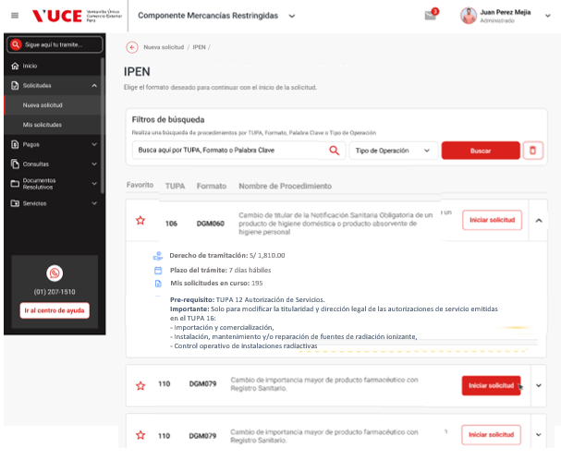
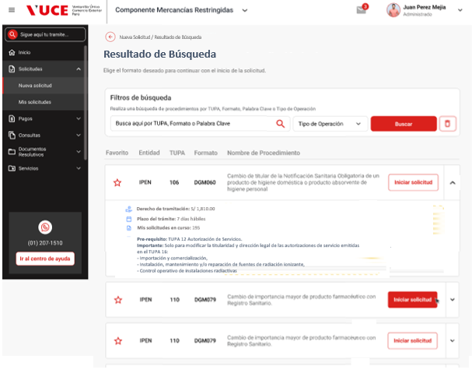
Ver prototipo actualizado en : | ▶ Prototipo - Jhan VUCE 2.0 (figma.com)

Página Seleccionar Procedimiento (referencial)
[ENTIDAD] |  | Resultados de Búsqueda

